关系图
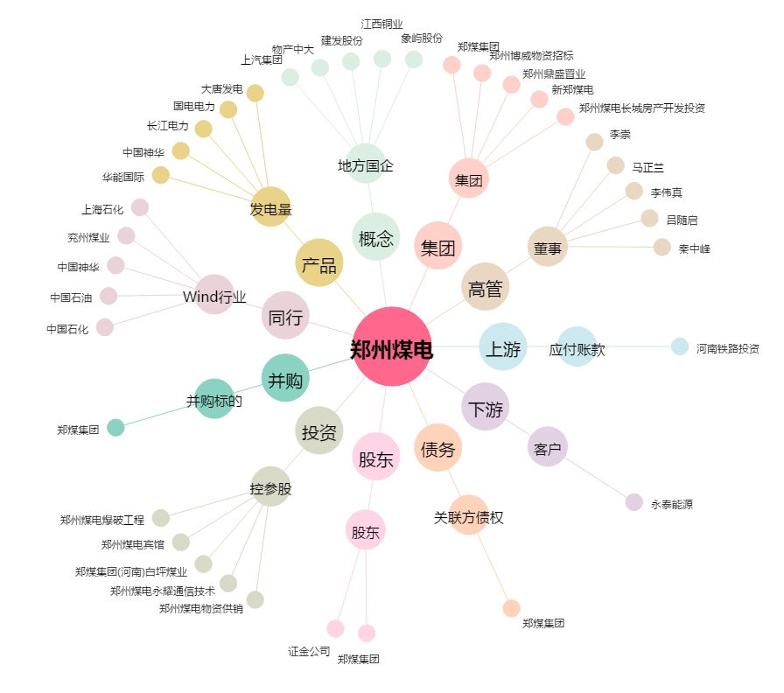
郑州煤电[600121.SH] - 关系概览图

